Накладная-№3
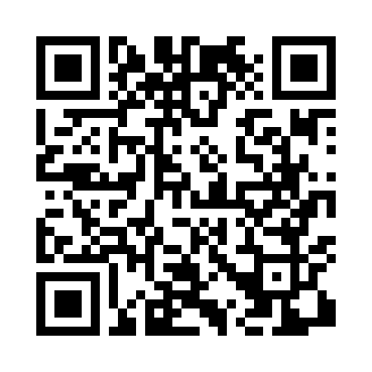
Номер товарно-транспортной накладной: |  |  | Торговый представитель: Саидкулов Абдулазиз Абдумажид угли
Поставщик: Toshkent falcon fly 2 |  |  | Телефон торгового представителя: +998915884575
Дата отгрузки: 24.12.2025 |  |  | Контрагент: Odilxon aka Namangan Odilxon 22
Дата консигнации: |  |  | Адрес:
Доставщик: |  |  | Телефон:
Телефон доставщика:
Время заказа: 24.12.2025 15:30:40
№ | Штрих-код | Название товаров (работ,услуг) | Количество | Количество в кейсе | Цена | Сумма
 |  |  | 189 |  |  | 241.5
1 | 2010744308148 | Металический Бак 30cm 20L (4,2 mm) DB-6-29 | 4 | 4 шт. | 12 | 48
2 | 6903699491200 | Поднос столовый пластмасс 1216 plastic 30*40C M XP-91-1 | 25 | 1 коробка | 1.90 | 47.50
3 | 6998798654656 | Металлическая подставка для Бумаги KD61-7915, Tissue Rack DB-2-18 | 20 | 20 шт. | 0.90 | 18
4 | 6988011013919 | Бамбукли ликоб 40x30x1.5 см DB-13-91 | 20 | 20 шт. | 4 | 80
5 | 6915646512128 | Соус учун махсус идиш D183501 7.5x7.5x3.8 sm DB-59-10 | 120 | 120 шт. | 0.40 | 48
Итого: 241.5$|->UZS: 3,018,750.00

